Estadísticas
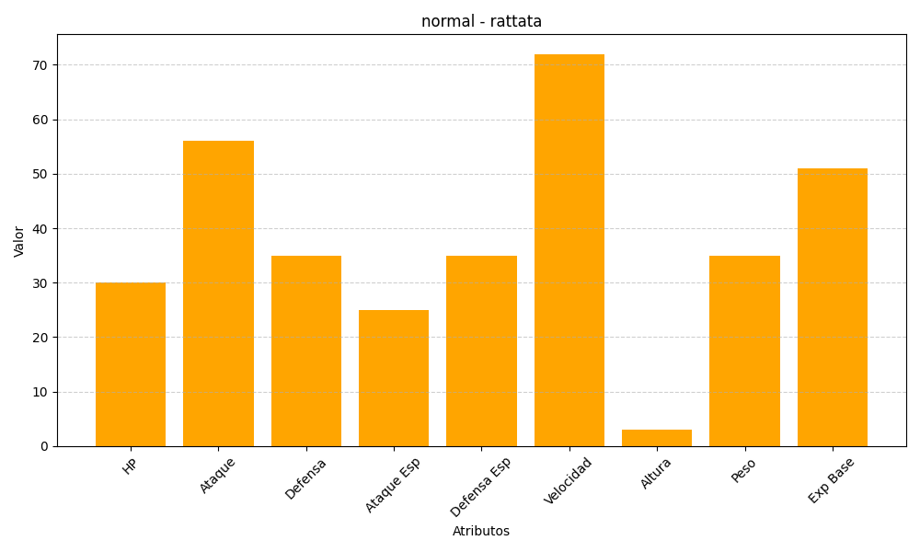
ID | Nombre | Tipo | HP | Ataque | Defensa | Ataque Especial | Defensa Especial | Velocidad | Altura | Peso | Experiencia Base
19 | rattata | normal | 30 | 56 | 35 | 25 | 35 | 72 | 3 | 35 | 51

